Hoja1
0.99 | 90.01 | 89.081319175
1.02 | 89.05 | 89.529743567
1.15 | 91.43 | 91.472915932
1.29 | 93.74 | 93.565563095
1.46 | 96.73 | 96.106634649
1.36 | 94.45 | 94.611886676
0.87 | 87.59 | 87.287621607
1.23 | 91.77 | 92.668714311
1.55 | 99.42 | 97.451907825
1.4 | 93.65 | 95.209785865
1.19 | 93.54 | 92.070815122
1.15 | 92.52 | 91.472915932
0.98 | 90.56 | 88.931844378
1.01 | 89.54 | 89.38026877
1.11 | 89.85 | 90.875016743
1.2 | 90.39 | 92.220289919
1.26 | 93.25 | 93.117138703
1.32 | 93.41 | 94.013987487
1.43 | 94.98 | 95.658210257
0.95 | 87.33 | 88.483419986
1 |  | 89.230793973
Regresión lineal: Sirve para hacer predicciones de un conjunto de datos dispersos |  |  |  |  |  | Se trata de encontrar la ecuación para hallar una recta aproximada
 |  | estimado | real
 | n | x | y | y=b0 + b1*x | x^2 | x*y | y^2
 | 1 | 0.99 | 90.01 | 89.081319175 | 0.9801 | 89.1099 | 8101.8001
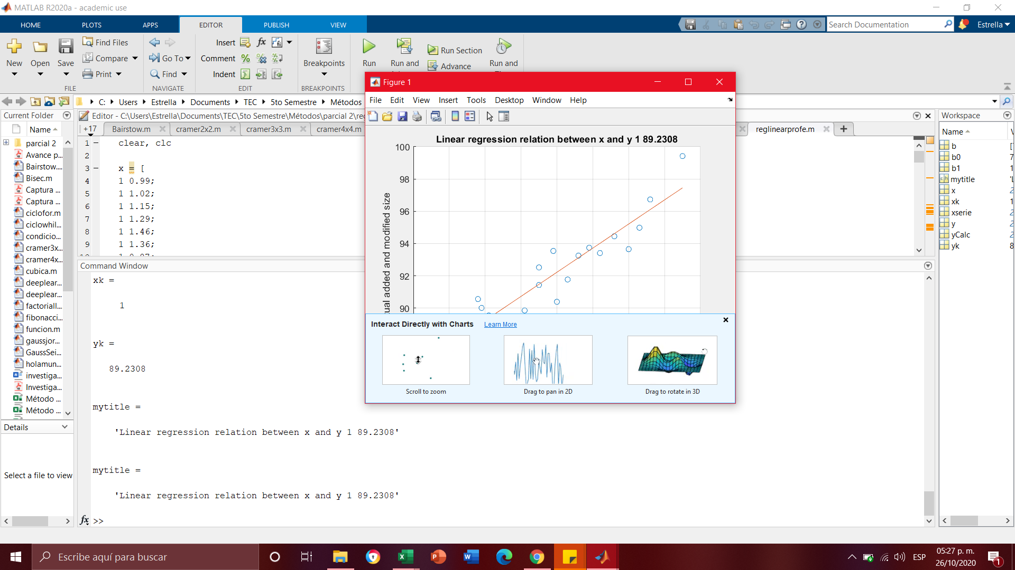
 | 2 | 1.02 | 89.05 | 89.529743567 | 1.0404 | 90.831 | 7929.9025
 | 3 | 1.15 | 91.43 | 91.472915932 | 1.3225 | 105.1445 | 8359.4449
 | 4 | 1.29 | 93.74 | 93.565563095 | 1.6641 | 120.9246 | 8787.1876
 | 5 | 1.46 | 96.73 | 96.106634649 | 2.1316 | 141.2258 | 9356.6929
 | 6 | 1.36 | 94.45 | 94.611886676 | 1.8496 | 128.452 | 8920.8025
 | 7 | 0.87 | 87.59 | 87.287621607 | 0.7569 | 76.2033 | 7672.0081
 | 8 | 1.23 | 91.77 | 92.668714311 | 1.5129 | 112.8771 | 8421.7329
 | 9 | 1.55 | 99.42 | 97.451907825 | 2.4025 | 154.101 | 9884.3364
 | 10 | 1.4 | 93.65 | 95.209785865 | 1.96 | 131.11 | 8770.3225
 | 11 | 1.19 | 93.54 | 92.070815122 | 1.4161 | 111.3126 | 8749.7316
 | 12 | 1.15 | 92.52 | 91.472915932 | 1.3225 | 106.398 | 8559.9504
 | 13 | 0.98 | 90.56 | 88.931844378 | 0.9604 | 88.7488 | 8201.1136
 | 14 | 1.01 | 89.54 | 89.38026877 | 1.0201 | 90.4354 | 8017.4116
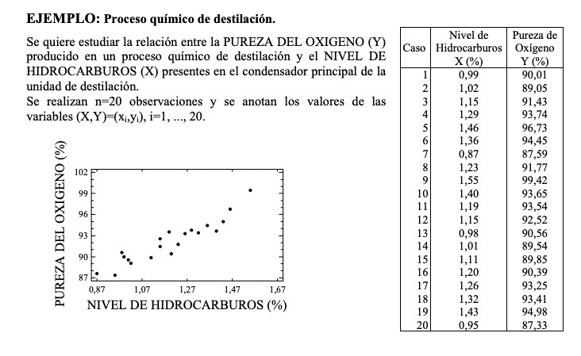
 | 15 | 1.11 | 89.85 | 90.875016743 | 1.2321 | 99.7335 | 8073.0225 |  | Comprobación matlab
 | 16 | 1.2 | 90.39 | 92.220289919 | 1.44 | 108.468 | 8170.3521
 | 17 | 1.26 | 93.25 | 93.117138703 | 1.5876 | 117.495 | 8695.5625
 | 18 | 1.32 | 93.41 | 94.013987487 | 1.7424 | 123.3012 | 8725.4281
 | 19 | 1.43 | 94.98 | 95.658210257 | 2.0449 | 135.8214 | 9021.2004
n= | 20 | 0.95 | 87.33 | 88.483419986 | 0.9025 | 82.9635 | 7626.5289
 | x= | 1 |  | 89.230793973
 | sum | 23.92 | 1843.21 | 1843.21 | 29.2892 | 2214.6566 | 170044.5321
 | avg | 1.196 | 92.1605
 |  |  |  |  |  |  | COMPROBACIÓN
 |  |  |  | b1 | 10.17744 | covar | 0.508872
 |  |  |  |  | 0.68088 | var.p | 0.034044

 |  |  |  | b1 | 14.947479732 |  | 14.947479732

 |  |  |  | b0 | 74.28331424
 |  |  |  |  |  |  | COMPROBACIÓN
 |  |  |  | r | 203.5488 | covar*100 | 50.8872
 |  |  |  |  | 13.6176 | 3467.5379 | 47219.544107 | 217.30058469
 |  |  |  |  | TERM1 | TERM2 | TERM1*TERM2 | RAIZ

 |  |  |  |  | r | 203.5488
 |  |  |  |  |  | 217.30058469

 |  |  |  |  | r | 0.93671538109
 |  |  |  |  | r^2 | 0.87743570517 | STRONG AND CAN BE USED FOR PLANNING

